表紙
 |  | 時間 | 9/20/20

初級日本語照合.xlsm

 | 確認者 |  | 作成者

 |  |  | 張朋 2020/9/20
張朋

コンピューター
基本構造

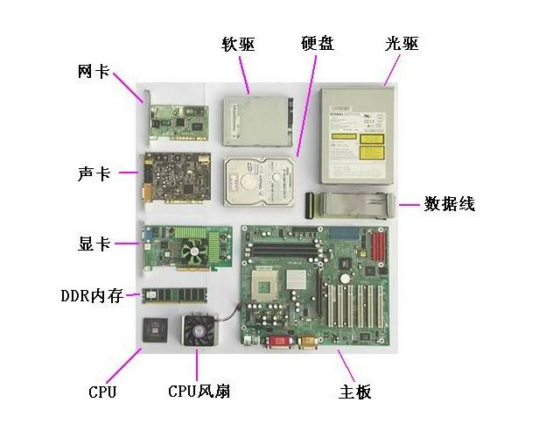

ハードディスク
ディスクドライブ

LANカード

サウンドカード

データライン

ビデオカード

DDRメモリ

中央処理装置
ファン
マザーボード

 | マイ ドキュメント

 | マイ コンピューター

 | マイ ネットワック

 | ごみ箱

五类动词和一类动词的区分
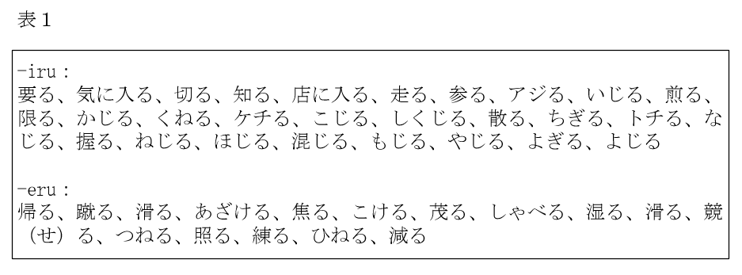

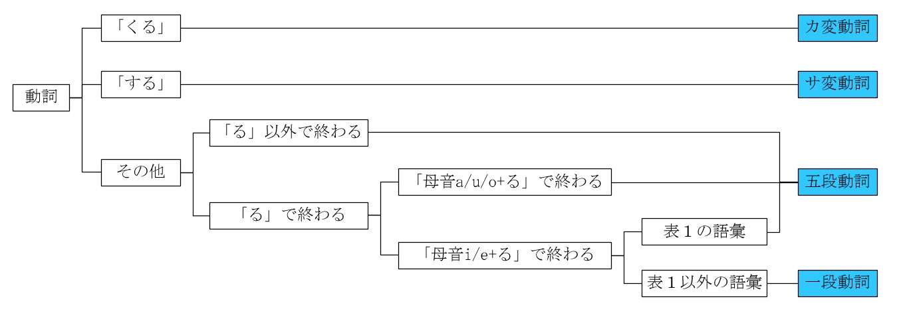

-iru
要る
気に入る
切る
知る
店に入る
走る
参る
アジる
いじる
煎る
限る
かじる
くれる
ケチる
こじる

日语动词的12类边形
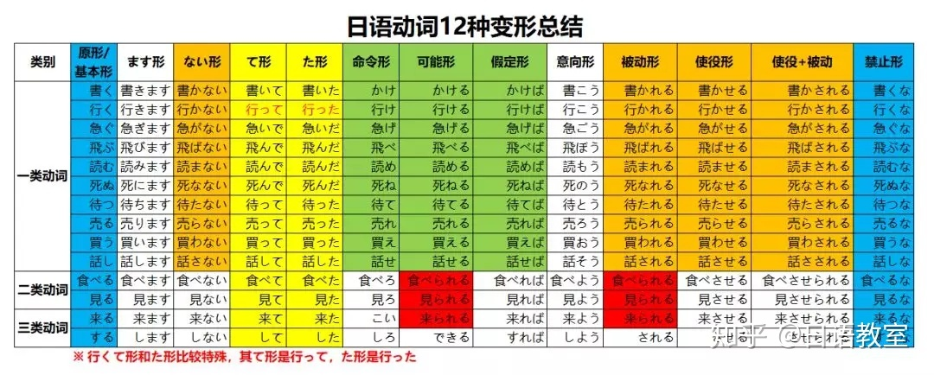

す

单词长短音规律
长音：假名发音时，如果将它的元音拉长一拍则为长音。

元音 | 规律 | 用例 | 特例
あ | 从左往右数，第一个あ段发音后面加“あ”
い | 从左往右数，第一个い段发音后面加“い”
う | 从左往右数，第一个う段发音后面加“う”
え | 从左往右数，第一个え段发音后面加“い”
お | 从左往右数，第一个お段发音后面加“う”
片假名长音用—— | 参考以上规律 | ノート、スキー、コーヒー、スープ

は行有2个变化
前鼻音/后鼻音 | 如果单词的汉字在中文汉语拼音中是前鼻音，在日语读音中就会带拨音「ん」； 如果单词的汉字在中文汉语拼音中是后鼻音，在日语读音中就会带有长音。 | 専门（ zhuan men ）－－せんもん 横断（ heng duan ）－－おうだん 途中（ tu zhong ） －－とちゅう (拗音的长音) 空港（ kong gang ）－－くうこう | 肯定（ ken ding ）－－こうてい
单元音/双元音 | 如果单词的汉字在中文汉语拼音中是单元音，在日语读音中就会是短音； 如果单词的汉字在中文汉语拼音中是双元音，在日语读音中就会是长音。 | 主要（ zhu yao ） －－しゅよう 书道（ shu dao ） －－しょどう 调査（ diao cha ）－－ちょうさ 参考（ can kao ） －－さんこう | -
第一个汉字最后一个假名 第二个汉字第一个假名 | 如果 第一个汉字的最后一个假名是「つ」， 第二个汉字的第一个假名在「か／さ／た／は」行上，则「つ」要发生促音便为「っ」；并且其中「は」行也要半浊为「ぱ」行。 | 失「しつ」＋格「かく」ーー失格「しっかく」 発「はつ」＋掘「くつ」ーー発掘「はっくつ」 喝「かつ」＋采「さい」ーー喝采「かっさい」 达「たつ」＋者「しゃ」ーー达者「たっしゃ」 発「はつ」＋达「たつ」ーー発达「はったつ」 决「けつ」＋定「てい」ーー决定「けってい」 活「かつ」＋発「はつ」ーー活発「かっぱつ」 立「りつ」＋法「ほう」ーー立法「りっぽう」 | -
 | 如果 第一个汉字的最后一个假名是「く」， 第二个汉字的第一个假名在「か」行上，则「く」要发生促音便为「っ」。 | 国「こく」＋家「か」 ーー国家「こっか」 学「がく」＋区「く」 ーー学区「がっく」 特「とく」＋権「けん」 ーー特権「とっけん」 各「かく」＋国「こく」 ーー各国「かっこく」 借「しゃく」＋金「きん」 ーー借金「しゃっきん」 | -
 | 如果 第一个汉字的最后一个假名是「ん」， 第二个汉字的第一个假名在「は」行上，则「は」行的假名会半浊为「ぱ」行。 | 心「しん」＋配「はい」ーー心配「しんぱい」 満「まん」＋腹「ふく」ーー満腹「まんぷく」 文「ぶん」＋法「ほう」ーー文法「ぶんぽう」 | 南「なん」＋北「ほく」ーー南北「なんぼく」
复合词 | 如果 是复合词（复合名词/ 复合动词/ 复合形容词）一般后项的添加词多为发生浊化。 | 小「こ」＋包み「つつみ」 ーー小包「こづつみ」 気「き」＋付く「つく」 ーー気付く「きづく」 人「ひと」＋通り「とおり」 ーー人通り「ひとどおり」 共「とも」＋働き「はたらき」ーー共働き「ともばたらき」 | -
拆分重组，第二个汉字 | 当不确定单词中第二个汉字是否有浊音时，可将第二个汉字单独拿出作为第一个汉字 再重新组词来进行确定。 | ①「相当」：如果不确定第二个汉字「当」到底是没有浊音的「とう」还是有浊音的「どう」时，可将汉字「当」放在第一个位置再进行组词，如「当然」（とうぜん），由此可确定读音为：「相当」（そうとう）。 ②「応対」：不确定第二个汉字「対」到底是读「たい」还是「だい」的话，将「対」放在第 一个汉字的位置上组词， 如「対立」（たいりつ），由此可确定读音为：「応対」（おうたい）。 | -

